TE1000
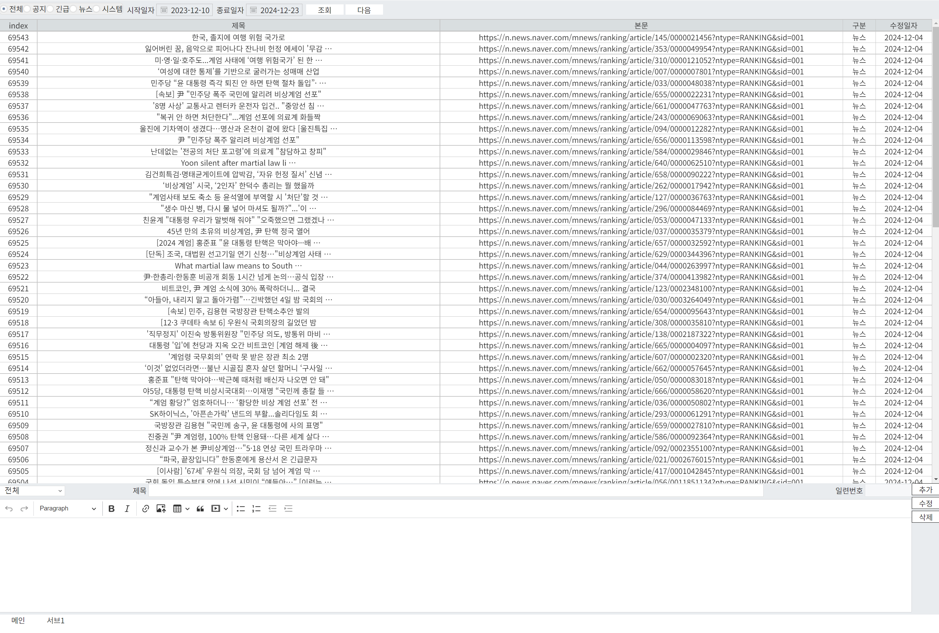

공지사항 조회 | TE1000
 | name | field | type | size | 부가설명
InBlock | 구분 | notice_type | char | 1 | 0: 전체, 1: 공지, 2: 긴급, 3: 뉴스, 4: 시스템
 | 조회시작일자 | start_date | varchar | 8 | yyyyMMdd
 | 조회마감일자 | end_date | varchar | 8 | yyyyMMdd
OutBlock | index | notice_id | int | 11
 | 제목 | notice_title | varchar | 256
 | 본문 | notice_content | varchar | 1024
 | 구분 | notice_type | char | 1 | 1: 공지, 2: 긴급, 3: 뉴스, 4: 시스템
 | 파일경로 | notice_file | varchar | 256 | 현재 미사용
 | 추가일자 | notice_date | char | 8 | yyyyMMdd
 | next_key | next_key | varchar | 128

공지사항 선택 조회 | TE1010
 | name | field | type | size | 부가설명
InBlock | index | notice_id | int | 11
OutBlock | index | notice_id | int | 11
 | 제목 | notice_title | varchar | 256
 | 본문 | notice_content | varchar | 1024
 | 구분 | notice_type | char | 1 | 1: 공지, 2: 긴급, 3: 뉴스, 4: 시스템
 | 파일경로 | notice_file | varchar | 256 | 현재 미사용

공지사항 추가 | TE1011
 | name | field | type | size | 부가설명
InBlock | 제목 | notice_title | varchar | 256
 | 본문 | notice_content | varchar | 1024
 | 구분 | notice_type | char | 1 | 1: 공지, 2: 긴급, 3: 뉴스, 4: 시스템
OutBlock | 성공여부 | success_status | char | 1

공지사항 수정 | TE1012
 | name | field | type | size | 부가설명
InBlock | index | notice_id | int | 11
 | 제목 | notice_title | varchar | 256
 | 본문 | notice_content | varchar | 1024
 | 구분 | notice_type | char | 1 | 1: 공지, 2: 긴급, 3: 뉴스, 4: 시스템
 | 파일경로 | notice_file | varchar | 256 | 현재 미사용
OutBlock | 성공여부 | success_status | char | 1

공지사항 삭제 | TE1013
 | name | field | type | size | 부가설명
InBlock | index | notice_id | int | 11
OutBlock | 성공여부 | success_status | char | 1

TE2000
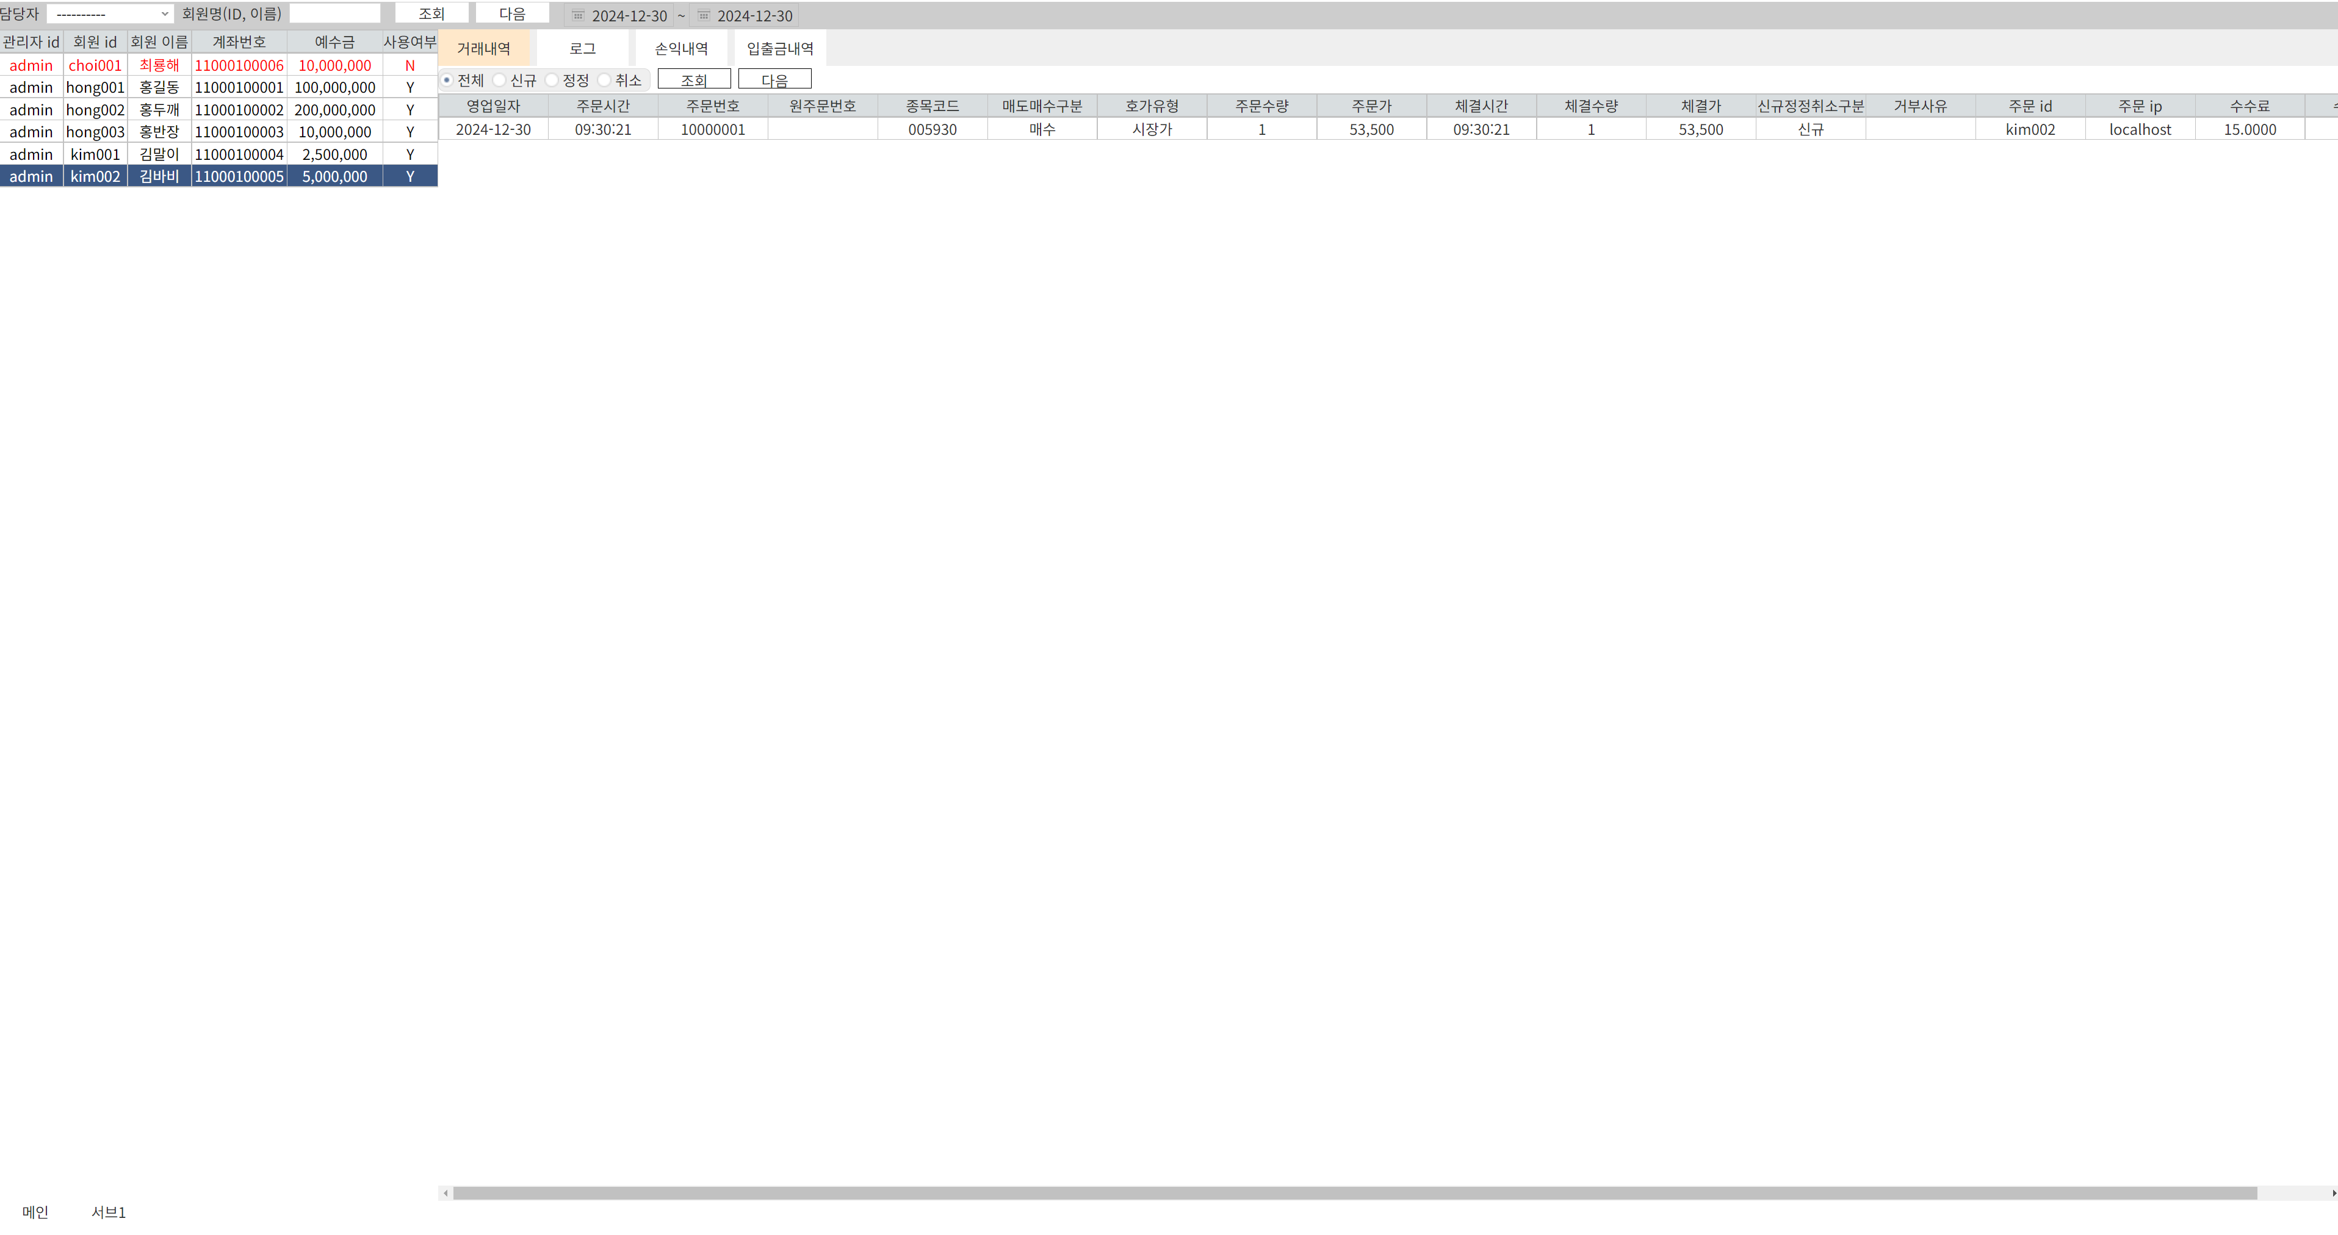

관리자 조회 | TE2000
 | name | field | type | size | 부가설명
OutBlock | 관리자 id | user_id | varchar | 32

회원 조회 | TE2010
 | name | field | type | size | 부가설명
InBlock | 관리자 id | user_id | varchar | 32 | 0: 전체
 | 검색어 | search | varchar | 32
OutBlock | 관리자 id | user_id | varchar | 32
 | 회원 id | member_id | varchar | 32
 | 회원 이름 | member_name | varchar | 32
 | 계좌번호 | acnt_cd | varchar | 16
 | 예수금 | deposit_amt | bigint | 20
 | 사용여부 | used_yn | char | 1 | Y: 사용, N: 미사용
 | next_key | next_key | varchar | 128

거래내역 조회 | TE3000
 | name | field | type | size | 부가설명
InBlock | 계좌번호 | acnt_cd | varchar | 16
 | 신규정정취소구분 | ord_action | char | 1 | 0: 전체, 1: 신규, 2: 정정, 3: 취소
 | 조회시작일자 | start_date | varchar | 8 | yyyyMMdd
 | 조회마감일자 | end_date | varchar | 8 | yyyyMMdd
OutBlock | 영업일자 | biz_date | varchar | 8 | yyyyMMdd
 | 주문시간 | ord_time | varchar | 8 | hh24miss
 | 주문번호 | ord_no | varchar | 16
 | 원주문번호 | ordno_org | varchar | 16
 | 종목코드 | symbol_cd | varchar | 16
 | 매도매수구분 | sellbuy_type | char | 1 | 1: 매도, 2: 매수
 | 호가유형 | ord_type | char | 1 | 1: 시장가, 2: 지정가
 | 주문수량 | ord_qty | int | 11
 | 주문가 | ord_prc | int | 11
 | 체결시간 | trd_time | varchar | 8 | hh24miss
 | 체결수량 | trd_qty | int | 11
 | 체결가 | trd_prc | int | 11
 | 신규정정취소구분 | ord_action | char | 1 | 1: 신규, 2: 정정, 3: 취소
 | 거부사유 | reject_msg | varchar | 128
 | 주문 id | ord_id | varchar | 32
 | 주문 ip | ord_ip | varchar | 16
 | 수수료 | cms_fee | decimal | 16,4
 | 수익금액 | book_pnl | decimal | 16,4
 | next_key | next_key | varchar | 128

로그 조회 | TE3010
 | name | field | type | size | 부가설명
InBlock | 계좌번호 | acnt_cd | varchar | 16
 | 조회시작일자 | start_date | varchar | 8 | yyyyMMdd
 | 조회마감일자 | end_date | varchar | 8 | yyyyMMdd
OutBlock | 영업일자 | biz_date | varchar | 8 | yyyyMMdd
 | 로그시간 | biz_time | varchar | 8 | hh24miss
 | 계좌번호 | acnt_cd | varchar | 16
 | 로그제목 | log_title | varchar | 64
 | 로그내용 | log_content | varchar | 256
 | next_key | next_key | varchar | 128

손익내역 조회 | TE3020
 | name | field | type | size | 부가설명
InBlock | 계좌번호 | acnt_cd | varchar | 16
 | 조회시작일자 | start_date | varchar | 8 | yyyyMMdd
 | 조회마감일자 | end_date | varchar | 8 | yyyyMMdd
OutBlock | 영업일자 | biz_date | varchar | 8 | yyyyMMdd
 | 계좌번호 | acnt_cd | varchar | 16 | hh24miss
 | 수익금액 | book_pnl | decimal | 16,4
 | 수수료 | cms_fee | decimal | 16,4
 | 평가금액 | value_amt | bigint | 20
 | 입금액 | trsc_deposit | bigint | 20
 | 출금액 | trsc_withdraw | bigint | 20
 | 정산금액 | settle_amt | bigint | 20
 | next_key | next_key | varchar | 128

입출금내역 조회 | TE3030
 | name | field | type | size | 부가설명
InBlock | 계좌번호 | acnt_cd | varchar | 16
 | 조회시작일자 | start_date | varchar | 8 | yyyyMMdd
 | 조회마감일자 | end_date | varchar | 8 | yyyyMMdd
OutBlock | 이체일자 | trsc_date | varchar | 8 | yyyyMMdd
 | 이체시간 | trsc_time | varchar | 8 | hh24miss
 | 이체구분 | trsc_type | char | 1 | D: 입금, W: 출금
 | 적요 | trsc_desc | varchar | 64
 | 거래금액 | trsc_amt | bigint | 20
 | 은행코드 | bank_code | varchar | 8
 | 계좌번호 | acnt_cd | varchar | 16
 | 예금주 | acnt_name | varchar | 32
 | next_key | next_key | varchar | 128

